แจ้งความคืบหน้าคีด
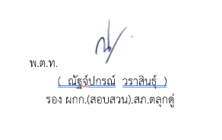
สถิติการแจ้งความคืบหน้าของการดำเนินคดีผู้เสียหาย
สถานีตำรวจภูธรตลุกดู่ ประจำปีงบประมาณ พ.ศ. 2569 ประจำเดือน พฤศจิกายน 2568 ( ข้อมูล ณ วันที่ 10 ก.ค.69 )
สถิติการแจ้งความคืบหน้าของการดำเนินคดีผู้เสียหาย | จำนวนสถิติการแจ้งความคืบหน้าของการดำเนินคดีผู้เสียหาย
 | Oct-68 | Nov-68 | Dec-68 | Jan-69 | Feb-69 | Mar-69
ครั้งที่ 1 เมื่อครบกำหนด 30 วันนับตั้งแต่วันรับคำร้องทุกข์ | 0 | 0 | - | - | - | -
ครั้งที่ 2 เมื่อครบกำหนด 60 วันนับแต่วันที่แจ้งครั้งแรก | 0 | 0 | - | - | - | -
ครั้งที่ 3 เมื่อสรุปสำนวนการสอบสวนส่งให้พนักงานอัยการ | 0 | 0 | - | - | - | -
รวม | 0 | 0 | 0 | 0 | 0 | 0

